D - Sistema Integrado de C -SIC
CONTINUIDAD DIAGNÓSTICO INTEGRAL PARA LOS ARCHIVOS DE LA POLICÍA NACIONAL

D. SISTEMA INTEGRADO DE CONSERVACIÓN-SIC
1. PLAN DE CONSERVACIÓN DOCUMENTAL
1. Programas |  |  |  |  | Clase de Archivo |  | Actividad |  | Evidencia |  | periodicidad | Observaciones
1. Capacitación y sensibilización del personal |  |  |  |  | Archivo Central |  | La capacitación sobre la implementación y uso del tipo documental libros de población digital, por parte de la señorita intendente LESLYE ALEXANDRA CHAVES MUÑOZ, a las estaciones, subestaciones y puestos de Policía que conforman el departamento de Policía Norte de Santander. |  | 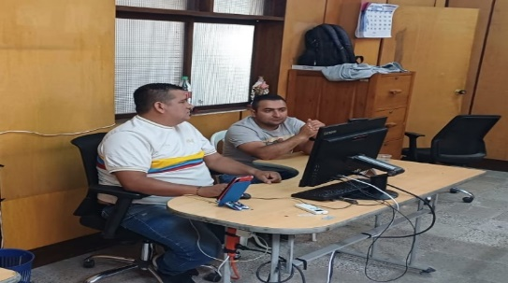 |  | Trimestral | Orientado a la sensibilización, potenciación del conocimiento y toma de conciencia de los funcionarios.
2. Inspección y mantenimiento de sistemas de almacenamiento e instalaciones físicas |  |  |  |  | Archivo Central |  | Durante el transcurso del primer trimestre del 2026, se han realizado trabajos de mantenimiento en las áreas de almacenamiento del archivo central, los cuales incluyeron tareas de limpieza, como la eliminación de polvo, suciedad y otros elementos ajenos a los acervos documentales. estas actividades abarcaron las unidades de conservación, los diferentes sectores del archivo y los puestos de trabajo. |  | 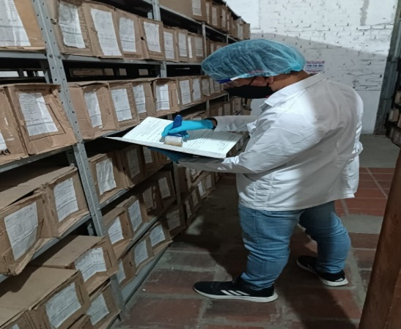 |  | Trimestral | Encaminado a las actividades preventivas y correctivas en los espacios locativos.
3. Saneamiento ambiental: desinfección, desratización y desinsectación |  |  |  |  | Archivo Central |  | En atención a la guía 1GD-GU-0006 del Sistema Integrado de Conservación, llevando a cabo tareas de limpieza en pisos, cajas y estantes de las áreas de almacenamiento del archivo central, con el propósito de conservar los acervos documentales. En cuanto a la fumigación de las instalaciones, la última realizada en el archivo central tuvo lugar el 12 de diciembre del 2025, llevada a cabo por la empresa N.R.V. NIT. 88.252.216-5. |  | 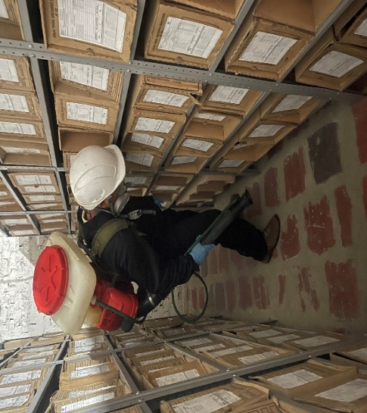 |  | Anual | Consiste en mantener un ambiente propicio en el desarrollo de acciones de conservación preventiva en los archivos.
4. Monitoreo y control de condiciones ambientales |  |  |  |  | Archivo Central |  | Mediante los termohigrómetros y luxómetro diariamente se mide la temperatura y humedad relativa en el archivo central, Es pertinente informar a mi general que mediante la resolución 0804 del 19 de noviembre del 2025 se declaró desierto el proceso de contratación PN MECUC MIC 027 2025, cuyo objeto es “SERVICIO DE MANTENIMINETO A TODO COSTO Y CALIBRACIÓN DE TERMOHIGÓMETROS, LUXÓMETROSY EQUIPOS DE MEDICIÓN DE LA POLICÍA METROPOLITANA DE CÚCUTA, DEPARTAMENTO DE POLICÍA NORTE DE SANTANDER Y DEMÁS UNIDADES QUE LLEGAREN A SER LEGALMENTE RESPONSABLES, SEGÚN CANTIDADES Y ESPECIFICACIONES TÉCNICAS DESCRITAS”. Aunado a lo anterior no se calibraron dichos equipos por la vigencia 2025. |  | 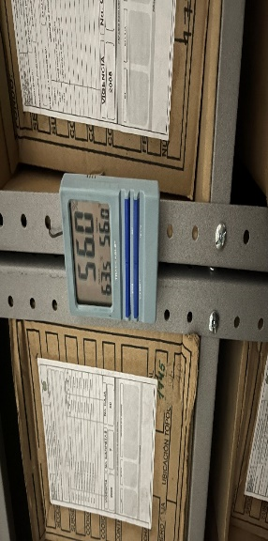 |  |  | Evalúa el entorno climático y micro climático de los espacios de almacenamiento documental, mediante el seguimiento del comportamiento de los factores que son de mayor incidencia en la conservación documental.
5. Almacenamiento y re-almacenamiento |  |  |  |  | Archivo Central |  | En las áreas de almacenamiento se realizaron actividades correctivas referentes al reemplazo de cajas que presentaban desgaste o deterioro considerable, correspondientes a la vigencia de 2009, actividad apoyada mediante orden Nro. GS-2025-024864-DENOR que trata de la verificación de los inventarios documentales en el marco de la herramienta de seguimiento y organización documental, actualmente se sustituyeron 211 cajas deterioradas asi mismo se recibio la certificación de esa vigencia. |  | 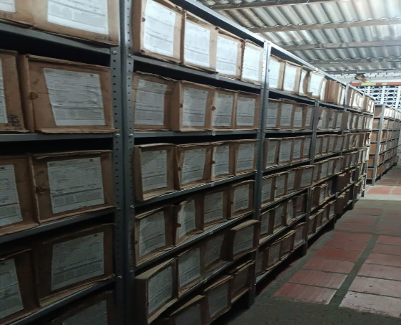 |  | Anual | Encaminado a la actividad de guardar y cambiar las unidades de conservación que han sufrido desgaste en el tiempo en espacios de mobiliario.
6. Prevención de emergencias y atención de desastres. |  |  |  |  | Archivo Central |  | Durante el segundo semestre de la vigencia 2025, se llevó a cabo la socialización del plan de prevención, preparación y respuesta ante emergencias, con el apoyo y asesoría del grupo encargado del Sistema de Gestión de Seguridad y Salud en el Trabajo SG-SST, siguiendo lo establecido en la GUÍA 1 DH-FR-0012 - PLAN DE PREVENCIÓN, PREPARACIÓN Y RESPUESTA ANTE EMERGENCIAS - SISTEMA DE GESTIÓN DE LA SEGURIDAD Y SALUD EN EL TRABAJO. |  | 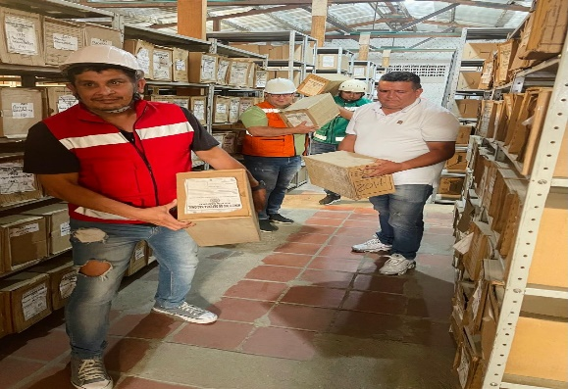 |  | anual | Contempla las estrategias para minimizar eventos de emergencia que puedan llegar a presentarse por efecto de circunstancias como catástrofes naturales o antropogénicos, vandalismo, hurto o atentados.
2. PLAN DE PRESERVACIÓN DIGITAL
2. Plan |  |  |  |  | Clase de Archivo |  | Actividad |  | Evidencia |  | periodicidad | Observaciones
1. Preservación digital a largo plazo |  |  |  |  | Archivo Central |  | NO APLICA |  | NO APLICA |  | NO APLICA | NO APLICA
EVIDENCIA FOTOGRÁFICA
SE ANEXA REGISTRO FOTOGRÁFICO QUE DEN CUENTA DE LAS CONDICIONES DE ORGANIZACIÓN, ADMINISTRACIÓN, CUSTODIA Y CONSERVACIÓN DE LOS ACERVOS DOCUMENTALES
Plan de conservación de documental

Fecha de Elaboración |  | 4 | 3 | 2026 |  | Fecha de Elaboración |  | 4 | 3 | 2026 | VISTO BUENO JEFE DE LA UNIDAD
Diagnóstico Elaborado por: |  |  |  |  |  | Jefe Grupo de Gestión Documental o quien haga sus veces |  |  |  |  | Jefe o Comandante de Unidad
 | Grado Nombres y Apellidos |  |  |  |  |  | Grado Nombres y Apellidos |  |  |  |  | Grado Nombres y Apellidos

Firma |  |  |  |  |  | Firma |  |  |  |  | Firma

